Лист1
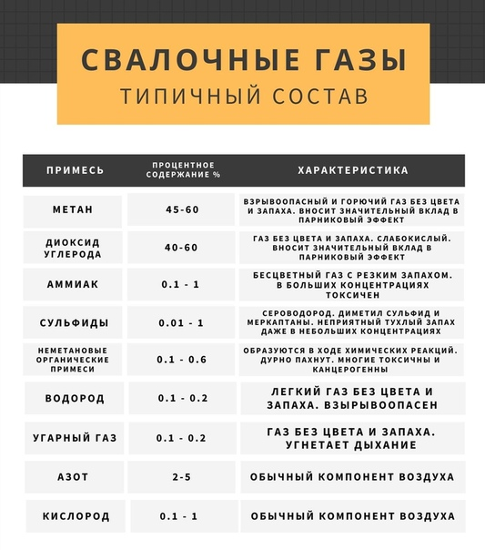
Ядро создания геометрии (в Компас 3 D) |  |  |  |  |  |  |  |  |  |  | Ядро запуска задачи
номер эксперимента | Количество лопаток в среднем контуре (номин. значение) | Ширина лопаток в среднем контуре (номин. значение) | Количество лопаток в наружном контуре (номин. значение) | Длина лопаток в наружном контуре (номин. значение) | Угол наклона лопаток в наружном контуре (номин. значение) | Количество лопаток во внутреннем контуре подачи водорода (номин. значение) | Ширина лопаток во внутреннем контуре подачи водорода (номин. значение) | тип амбразуры | диаметр входа воздуха | диаметр выхода газа | скорость входа воздуха 1 | скорость входа воздуха 2 | скорость входа газа | температура гор. воздуха | исходная концентрация S2 | исходная концентрация NН3 | исходная концентрация Н2 | исходная концентрация O2 | исходная концентрация N2 | исходная концентрация CO2 | исходная концентрация H20
Название по Компас 3D Star CCM+ | N1 (18) | L1 (105) | N2 (24) | L2 (70) | a2 (60) | N3 (9) | L3 (29,6) |  |  |  | Air blades Velocity Magnitude | Air inlet Velocity Magnitude | СH4 Mass Flow Rate | FGM table generation / Fluid streams / Oxidizer / Temperature | FGM table generation / Fluid streams / Oxidizer / Fluid Stream Components | FGM table generation / Fluid streams / Oxidizer / Fluid Stream Components | FGM table generation / Fluid streams / Oxidizer / Fluid Stream Components | FGM table generation / Fluid streams / Oxidizer / Fluid Stream Components | FGM table generation / Fluid streams / Oxidizer / Fluid Stream Components | FGM table generation / Fluid streams / Oxidizer / Fluid Stream Components | FGM table generation / Fluid streams / Oxidizer / Fluid Stream Components
1.1 | 50 | 50 | 50 | 50 | 50 | 50 | 50 |  | ….. | ….. | 60.63 | 23.80 | 0.5556 | 475 | 0 | 0 | 0 | 0.211350856747863 | 0.757494675506747 | 0.0100278443055474 | 0.0211266234398427
1.2 | 60 | 60 | 60 | 60 | 60 | 60 | 60 |  | ….. | ….. | 77.01 | 30.23 | 0.7334 | 481 | 0 | 0 | 0 | 0.219523484388595 | 0.764288409822134 | 0.00521054655092171 | 0.0109775592383496
1…. | 50 | 50 | 50 | 50 | 50 | 50 | 50 |  | ….. | ….. | 89.89 | 35.29 | 0.8477 | 488 | 0 | 0 | 0 | 0.220012819491619 | 0.763956240794734 | 0.00515995872033024 | 0.0108709809933171

